상품제안서
청정 제주 벌꿀 스틱 꿀타민 4호 선물세트 | 상품코드: F21109

 |  |  |  |  |  |  | 02-412-0044 | www.easy1.co.kr
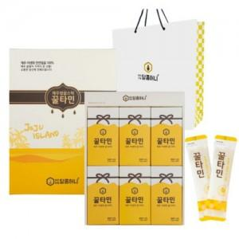

【상세/제작정보】 | 몸에 좋은 제주벌꿀 먹기쉽게 스틱으로

【인쇄/포장옵션】 | / 포장불가능

【공급단가】 | 수량 | 20~ | 50~ | 100~ | 300~ | 500~
*VAT별도 | 단가 | 42,240원 | 41,250원 | 40,590원 | 39,600원 | 38,940원

【상품 URL】 | https://dev.easy1.co.kr:443/src/goods_detail.php?gdno=21109

